目録
添付資料目録 (日英)
・資料番号と内容は、「輸入保健食品の海外製造企業の登録要件及び対照審査要点」の「記入要件及び証明資料」欄の番号・内容と対応させる。
・1.1.1は、シングルウインドウ入力情報に記載する内容と同一のため、資料作成は不要。
・欠番を作らないこと(該当しない場合は、該当無しの資料を作成すること。)
日本語と英語のタイトルを記載

提出様式：
添付資料（目録を含む）はPDF形式で提出してください。
項目番号 | 日本語タイトル | English title
1.2.1 | 製品情報 | Product information
1.2.2 | 輸入保健食品登録証書又は届出証明書及び中国語表示ラベルの見本 | Imported Health Food Registration Certificate or Proof of Notification and Chinese Product Label Sample
1.2.3 | 輸出国（地域）の主管部門が市場販売を許可した証明資料 | Proof of Approval for Marketing by the Competent Authority of the Exporting Country (Region)
2.1.1 | 原料の検収基準 | Raw Material Acceptance Standards
2.1.2 | 主要原料の原産国(主要原料に特定の原材料を含む場合) | Country of Origin for Main Raw Materials (Applicable when main raw materials contain specific ingredients)
2.2.1 | 包装材の材質構成と品質・安全基準 | Material Composition and Quality/Safety Standards of Packaging Materials
3.1.1 | 作業区画の清浄度区分及び取り扱い製品と工程、直近の塵埃数と生菌数のモニタリング記録 | Cleanliness Classification of Production Areas, Associated Products and Processes, and the Most Recent Monitoring Records for Particulate and Viable Microbial Counts
3.1.2 | 空気の清浄度を保持するための措置 | Measures to Maintain Air Cleanliness
3.1.3 | 作業場の平面図と動線 | Workshop Floor Plan and Personnel and Material Flow
3.2.1 | 主要工程設備の名称・設計製造加工能力及び画像 | Names, Design Processing Capacities, and Photographs of Key Process Equipment
4.1.1 | 製造工程図 | Manufacturing Process Flowchart
4.2.1 | 危害要因分析表 及び HACCPプラン | Hazard Analysis Worksheet and HACCP Plan
4.2.2 | CCPモニタリング記録 及び 是正措置記録 | CCP Monitoring Records and Corrective Action Records
4.3.1 | 加熱殺菌の有効性の根拠及び殺菌温度と時間 | Evidence for the Effectiveness of Thermal Sterilization, Temperature, and Time
4.3.2 | その他の殺菌方法 | Other Sterilization Methods
4.3.3 | 放射線照射殺菌 | Irradiation Sterilization
5.1.1 | 加工工程の品質管理要件 | Quality Control Requirements for Processing Steps
5.2.1 | 最終製品の検査及び出荷要件 | Final Product Inspection and Release Criteria
5.2.2 | 最終製品の検査報告書（中国向け輸出製品の直近ロット） | Certificate of Analysis for Final Product (Most Recent Batch Intended for Export to China)
6.1.1 | 技術者の専門的な経歴 | Professional Background of Technical Personnel
6.2.1 | 従業員の研修制度及び研修記録 | Staff Training Program and Records
6.3.1 | 従業員の健康管理制度及び健康診断の実施要件 | Staff Health Control Policy and the Requirements for Physical Examinations

1.2.1
1.2.1 | Product information

 | 製品情報

資料番号を明記する。

「目録」と同じタイトルとし、周りの文字よりも大きくする。
英語タイトルは必須(日本語は任意)
製品情報（品名、機能性表示、包装規格、包装規格及び対応するHSコード及び分類コードを含む）

1.2.2
1.2.2 | Imported Health Food Registration Certificate or Proof of Notification and Chinese Product Label Sample

 | 輸入保健食品登録証書又は届出証明書 及び中国語表示ラベルの見本
輸入保健食品登録証書又は届出証明書
中国語で表示された商品ラベルを１部添付

1.2.3
1.2.3 | Proof of Approval for Marketing by the Competent Authority of the Exporting Country (Region)

 |  | 輸出国（地域）の主管部門が市場販売を許可した証明資料

輸出国（地域）主管部門が市販を許可した旨の証明資料

2.1.1
2.1.1 | Raw Material Acceptance Standards
原料の検収基準（指標、限度量、受入要件を含む）を提出する。
 | 原料の検収基準

2.1.2
2.1.2 | Country of Origin for Main Raw Materials(Applicable when main raw materials contain specific ingredients)

 | 主要原料の原産国 (主要原料に特定の原材料を含む場合)
主要原料に生乳、野菜（栽培されたきのこ類を含む）、肉及び肉製品、ミツバチ製品、水産物、ツバメの巣を含む場合は原料の原産国を明記すること。

2.2.1
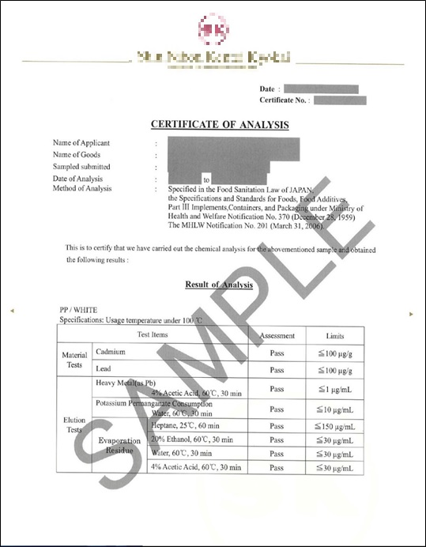
2.2.1 | Material Composition and Quality/Safety Standards of Packaging Materials

 | 包装材の材質構成と品質・安全基準

食品に直接触れる包装資材の材質や構成について具体的に記述する。
この包装資材が準拠している品質や安全性に関する基準を記載する。

3.1.1
3.1.1 | Cleanliness Classification of Production Areas, Associated Products and Processes, and the Most Recent Monitoring Records for Particulate and Viable Microbial Counts

作業場の清浄度のクラスを提出する。
当該作業場で取り扱う製品と生産工程を記載する。
直近の微粒子数及び生菌数の測定記録を提出する。
 |  | 作業区画の清浄度区分及び取り扱い製品と工程、 直近の塵埃数と生菌数のモニタリング記録

3.1.2
3.1.2 | Measures to Maintain Air Cleanliness

 | 空気の清浄度を保持するための措置
空気の清浄度を保つための手段について提出する。

3.1.3
3.1.3 | Workshop Floor Plan and Personnel and Material Flow

 | 作業場の平面図と動線
作業場平面図、人流・物流図を提出する。

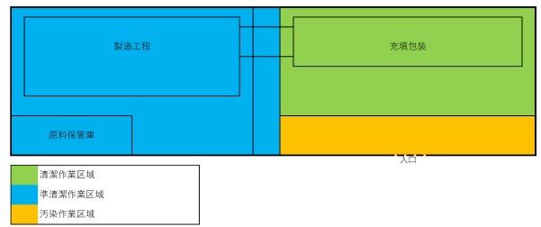

Manufacturing
Filling and packaging

Entrance
Raw material storage

Clean work area
Semi-clean work area
Contaminated work areas

原料 raw materials
準製品 Semi-product
製品 Product
人員 personnel

3.2.1
3.2.1 | Names, Design Processing Capacities, and Photographs of Key Process Equipment

主要工程設備の名称、型番、設計加工能力及び画像を提出する。
 | 主要工程設備の名称・設計製造加工能力及び画像

4.1.1
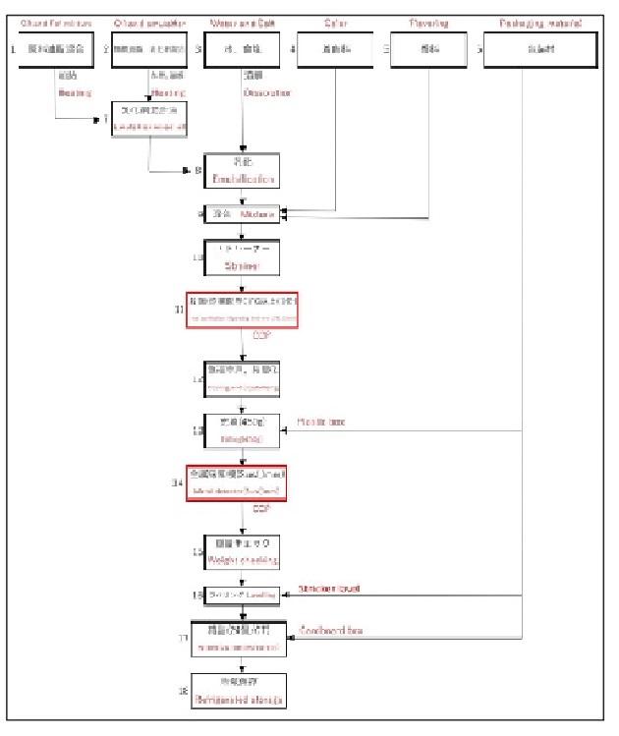
4.1.1 | Manufacturing Process Flowchart

詳細なフローチャートを提出する。フローチャートには工程管理の設定値を含め、工程内容について説明すること。
 | 製造工程図

4.2.1
4.2.1 | Hazard Analysis Worksheet and HACCP Plan | 1/2

製造加工の危害要因分析表及びHACCPプラン。
 | 危害要因分析表 及び HACCPプラン

 | Hazard Analysis Worksheet

 | 危害要因分析表

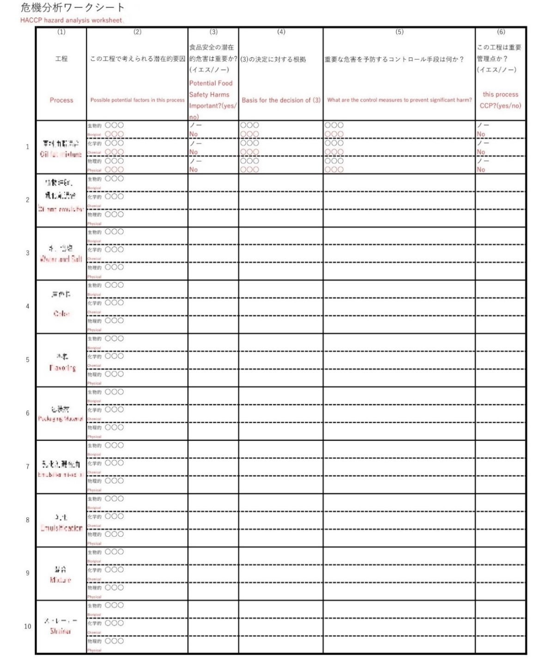

4.2.1 | HACCP Plan | 2/2

 | HACCPプラン

4.2.2
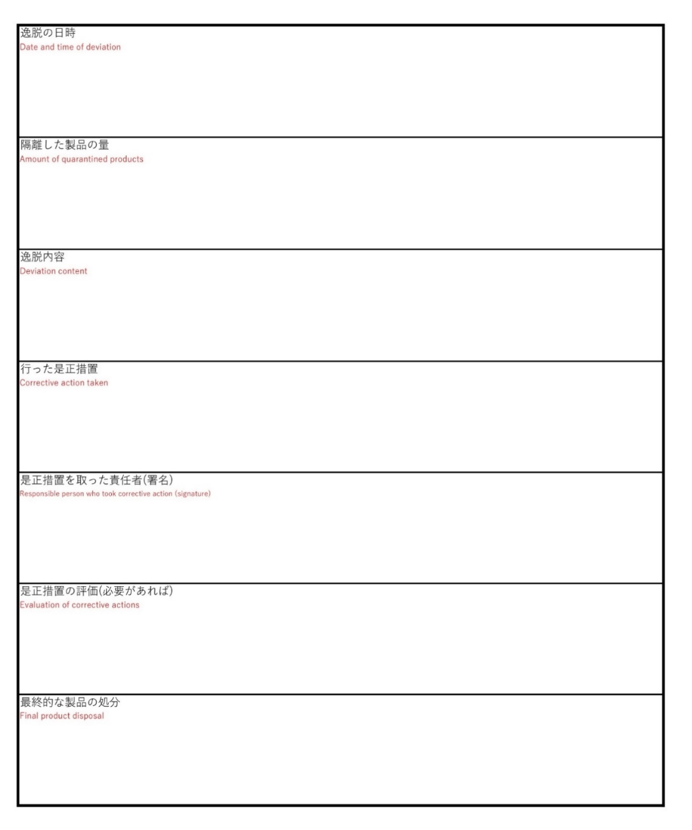
4.2.2 | CCP Monitoring Records and Corrective Action Records | 1/2

CCPのモニタリング記録を提出する。
CCPの許容限界（CL）からの逸脱した事例がある場合、関連措置及び記録を提出する。
 | CCPモニタリング記録 及び 是正措置記録

 | CCP Monitoring Records

 | CCPモニタリング記録



4.2.2 | Corrective Action Records | 2/2

 | 是正措置記録

4.3.1
4.3.1 | Evidence for the Effectiveness of Thermal Sterilization, Temperature, and Time

加熱殺菌工程を採用する場合、加熱殺菌の有効性を証明する資料及び具体的な殺菌温度と時間の要件を提出する必要がある。
 | 加熱殺菌の有効性の根拠及び殺菌温度と時間

4.3.2
4.3.2 | Other Sterilization Methods
滅菌する必要があるが、オートクレーブによる滅菌ができない製品は、使用する殺菌方法を提出する。
 | その他の殺菌方法

5.1.1
5.1.1 | Quality Control Requirements for Processing Steps

製品の加工工程における具体的な品質管理手順、検査内容、管理基準、実施頻度、検証頻度を漏れなく提出する。
 | 加工工程の品質管理要件

5.2.1
5.2.1 | Final Product Inspection and Release Criteria

最終製品の出荷判定に用いる検査プラン、検査基準及び出荷許可要件を提出する。
 | 最終製品の検査及び出荷要件

5.2.2
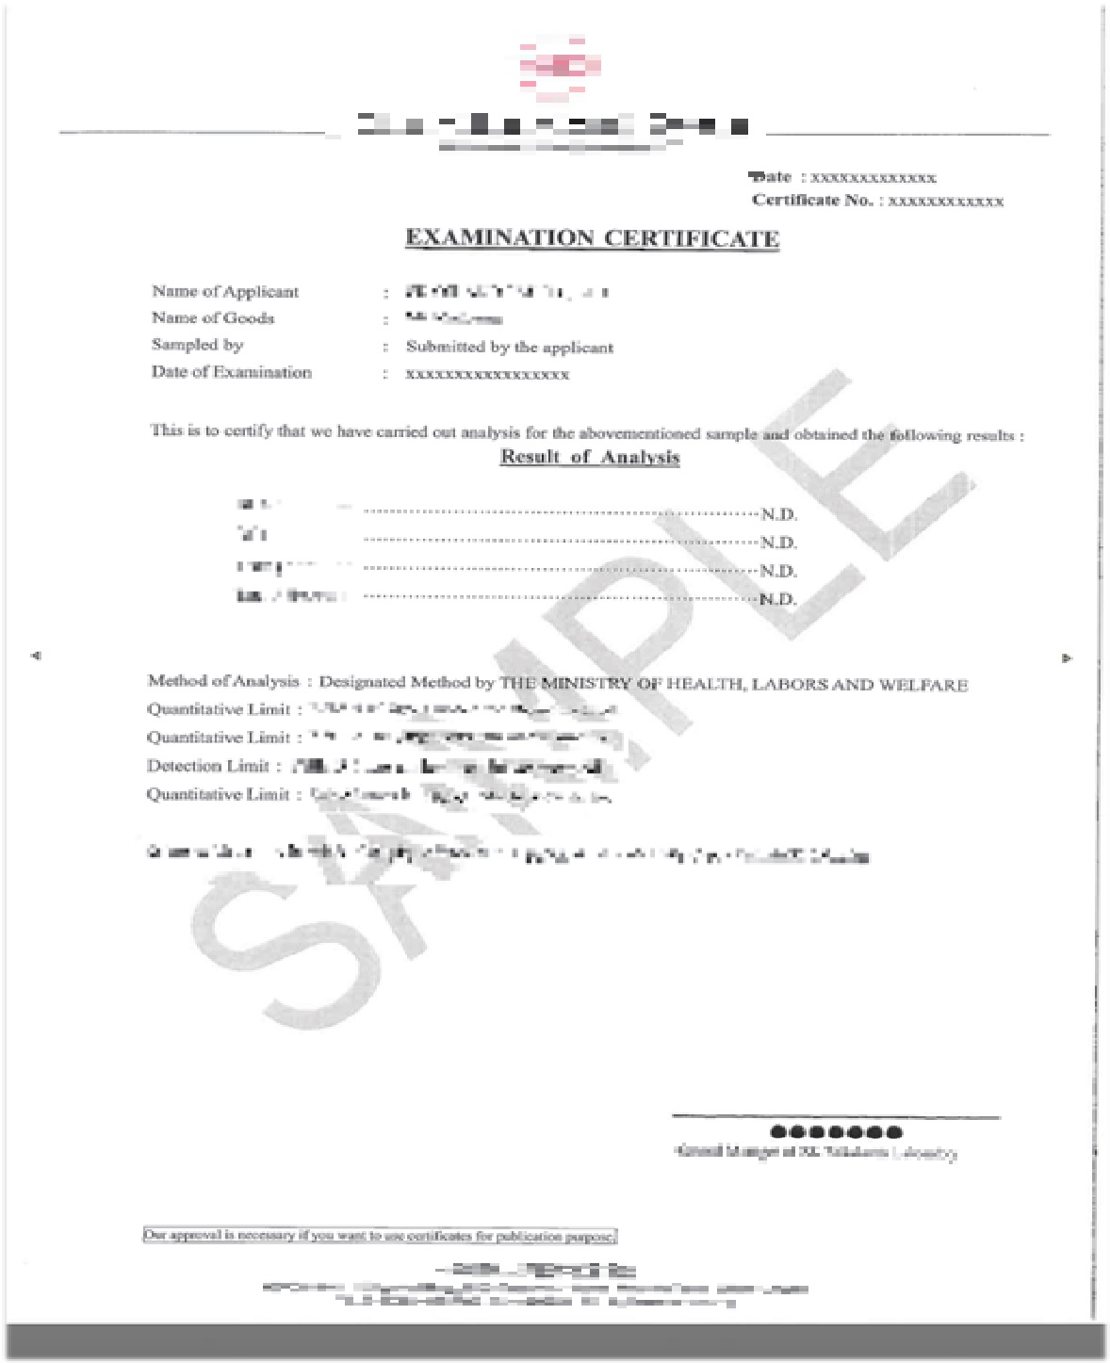
5.2.2 | Certificate of Analysis for Final Product (Most Recent Batch Intended for Export to China)

中国へ輸出しようとする保健食品の最終製品について、直近1ロット分の検査報告書を提出する。
 | 最終製品の検査報告書

6.1.1
6.1.1 | Professional Background of Technical Personnel

企業の技術者が有する専門的な資格や知識、職務経験等を記載する。
 | 技術者の専門的な経歴

6.2.1
6.2.1 | Staff Training Program and Records

企業の従業員に対する研修制度の概要と直近の研修記録を提出する。
 | 従業員の研修制度及び研修記録

6.3.1
6.3.1 | Staff Health Control Policy and Health Checkup Requirements

従業員の健康管理制度及び健康診断の実施要件を提出する。
 | 従業員の健康管理制度及び健康診断の実施要件

